Instructivo
INSTRUCTIVO MAPA DE RIESGOS IMEBU

Código Riesgo | Proceso | Tipo Riesgo | Descripción Riesgo | Causa | Consecuencia | Factor Riesgo | Área Impacto | Probabilidad | Impacto | Riesgo Inherente | Control Existente | Tipo Control | Responsable Control | Frecuencia | Efectividad Control (%) | Riesgo Residual | Nivel Riesgo | Semáforo | Tratamiento | Plan de Acción | Responsable Acción | Fecha Compromiso | Estado Acción | Seguimiento OCI | Porcentaje OCI
Número asignado al Riesgo identificado en el proceso iniciando con el 1. | Nombre del proceso al que pertenece el Riesgo Identificado | Puede ser: *Estratégico *Operativo *Fiscal *Corrupción *Seguridad de la información *SST *Legal *Financiero | 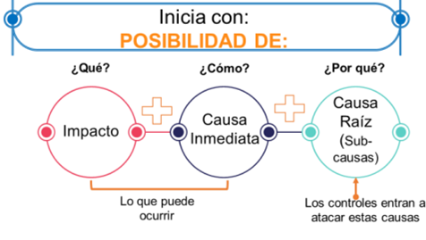 Ejemplo: Posibilidad de vincular personal sin cumplimiento de requisitos debido a fallas en validación documental | Breve descripción de circunstancias o situaciones más evidentes sobre las cuales se presenta el riesgo | Describir la afectación que puede ocasionar a la entidad la materialización del riesgo. | Pueden Ser: *Ejecución y administración de procesos *Transacción u Operación *Talento humano *Tecnología *Infraestructura *Evento Externo | Los impactos que aplican son: *Afectación económica *Afectación reputacional. | PROBABILIDAD: 1. 20%: Muy Baja, 2. 40%: Baja, 3. 60%: Media, 4. 80%: Alta, 5. 100%: Muy Alta Se debe colocar en la matriz las valoraciones del 1 al 5 según corresponda | IMPACTO: 1. 20%: Leve, 2: 40%: Menor, 3: 60%: Moderado, 4: 80%: Mayor, 5: 100%: Catastrófico Se debe colocar en la matriz las valoraciones del 1 al 5 según corresponda |  | SI o NO Existen controles actuales para el riesgo identificado | Pueden ser: PREVENTIVO DETECTIVO CORRECTIVO | Persona encargada de ejecutar y mantener la evidencia del control | Periodicidad del control: Diario Semanal Mensual Trimestral Semestral Anual O como se encuentre determinado | Dependera del Tipo de Control y su valoración corresponderá a: |  | BAJO | 🟢 | En este campo se especifica el tipo de tratamiento que se realizará entre 4 opciones disponibles: • Reducir: Implementar controles para reducir la probabilidad o el impacto • Compartir: Compartir las consecuencias de la materialización del riesgo, por ejemplo, a través de la adquisición de una ciberpoliza • Aceptar: Cuando el nivel del riesgo está por debajo del apetito establecido por la alta dirección. • Evitar: Cuando se decide eliminar el activo que es fuente del riesgo. | En este campo se especifica la identificación del Plan de acción con el cual se realizará la implementación de controles | En este campo se especifica el cargo de quien implementa el control. | En este campo se especifica la Fecha máxima de implementación del control. | En este campo se especifica el estado de la implementación del control. *En Ejecución *Cerrado *Vencido | Registrar las observaciones de acuerdo con los entregables | Porcentaje de avance

Tablero de Control General
TABLERO EJECUTIVO DE RIESGOS

Distribución de Riesgos
Riesgos Bajos | 26
Riesgos Moderados | 15
Riesgos Altos | 10
Riesgos Extremos | 1

Semaforización

